Saw
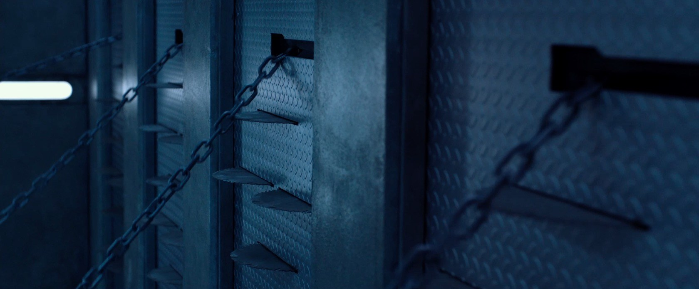
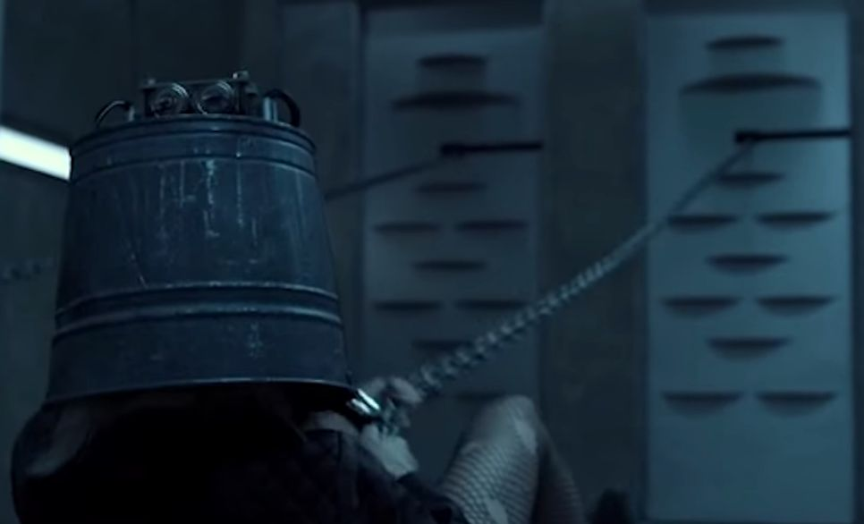
Thứ tự | người chơi sẽ làm gì | phòng chơi sẽ phản hổi như thế nào | Yêu cầu thêm / project ví dụ
1 | Không làm gì | động cơ cuốn khởi động, cái lồng đi từ từ vào phía lưỡi cưa | Thời gian đi vào tầm 10' (đoan đường 5m)

Colors
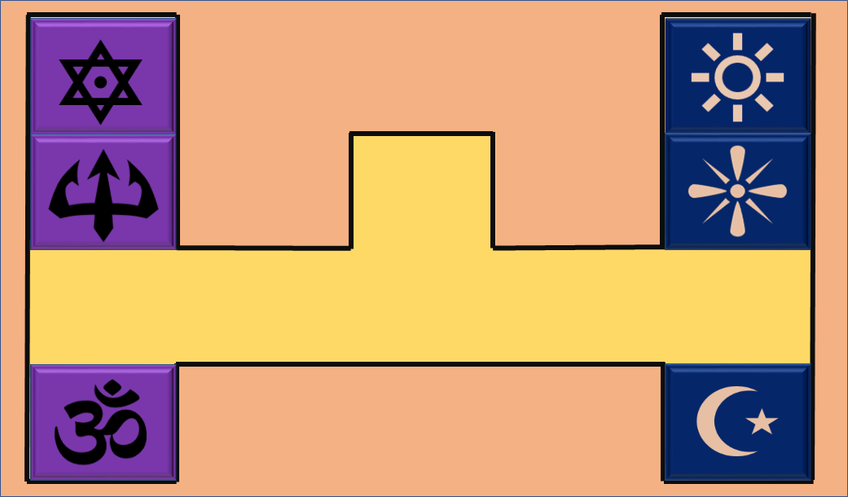
Thứ tự | người chơi sẽ làm gì | phòng chơi sẽ phản hổi như thế nào | Yêu cầu thêm / project ví dụ
1 | Bấm 1 nút | Ánh sáng hiện lên 10 giây rồi tắt | Chỉ bấm được 1 lần
2 | Bấm 1 nút | Chơi 4 file âm thanh | Nút chỉ bấm được 1 lần. Mỗi file âm thanh cách nhau tầm 2 giây
3 | Đổi vị trí tranh (duới mỗi tranh có 1 chip RFID) | Nếu đổi vị trí đúng (thẻ 1 vào đầu đọc 1 > thẻ 4 vào đầu đọc 4) thì cửa mở | Phải đúng thứ tự của 4 thẻ vào 4 đầu đọc mới mở dc cửa
4 | Bấm 1 nút | Chơi 4 file âm thanh, sau 10 giây thì lặp lại 1 lần duy nhất | Nút chỉ bấm được 1 lần. Mỗi file âm thanh cách nhau tầm 2 giây
5 | Dịch chuyển vị trí của 6 mảnh gỗ mỏng đến các vị trí đúng (nhìn hình dứoi) | Bật đèn UV | Phải khi cả 6 mảnh gỗ vào vị trí thì mới bật đèn

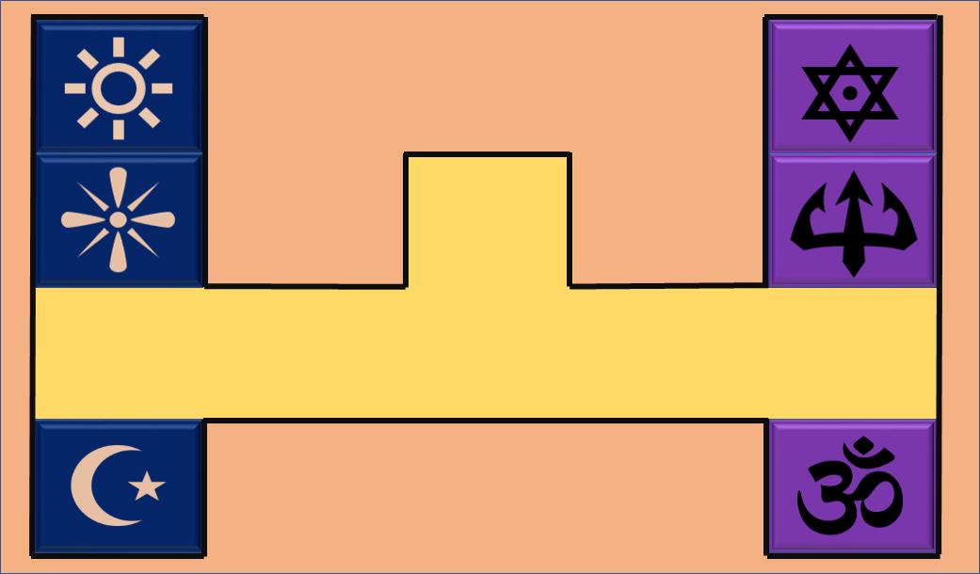

 | Mặt dưới của 6 mảnh gỗ
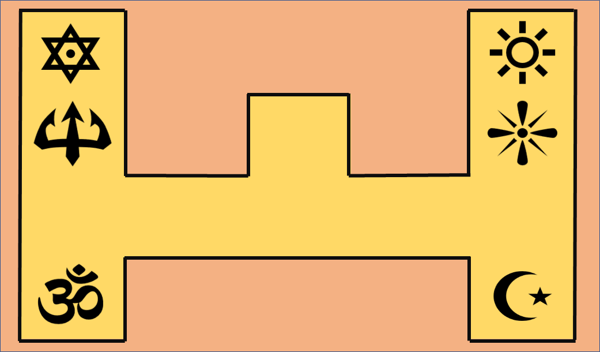

 | Vị trí đúng để bật UV

